Teklif
GİRİŞ
5,2m
5,85m
5,85m
5,85m
Çelik
Konstrüksiyon
5,2m

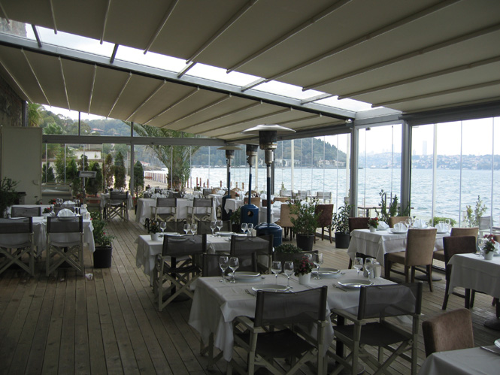

No | TENTE SİSTEMİ | Miktar | Birim Fiyat | TUTAR
1 | Motorlu, uzaktan kumandalı ışıklı açılır tente 6m genişlik ;5.5 m ileri açılım | 6
2 | Çelik konstrüksiyon | 17.6 m
 | TUTAR |  |  | 0 TL+KDV
Fiyatlara KDV dahil değildir.

Blackout Kumaş Teknik Özellikleri
İplik /Yarn 1100 dtex PES HT
Ağırlık /Weight 760 g/m2 EN lS0 2286-2
Yapışma/Adhesion 9/9 daN/S cm DIN 53 s63 EN] ISO 2417
Sonlandırma/Finish Her iki yüzü cilalı varnish both sides
Ateşe dayanıklığı /lame retardancy 1530.3 AS NZS NFPA 701 YÖNTEM 2
Soğuk direnci / Cold resistance -30"C
Isı direnci / Heat resistance + 70"C
Kopma dayanıklığı|lt0t (alk/edzso) 2501250 daN/S cm EN tSO1421
Yırtılma dayanıklığı 2Ol20 daN DIN 53 s63
Kalite yönetim sistemi ls0 9001
Raylı Tente Sistemi Teknik Özellikleri
Kullanılacak kumaş ; Avrupa menşei ithal PVC esaslı SATTLER marka blackout kumaş tır. 5 yıl solmazlık garantilidir. Kumaşın alt ve üst yüzeyleri arasındaki film tabakası daha fazla ısı yalıtımı ve güneş ışığını geçirmeme özelliğine sahiptir.
Çalışma sistemi ; kumaşların raylar arasında motor gücü ile triger, rulman, ve tekerleklerle hareket etmesi ile sağlanmaktadır.
Kullanılacak motor ; Avrupa menşei ithal 2 yıl garantili Somfy marka özel tüp motordur.
Sistemde kullanılan tüm profiller elektrostatik fırın boyalı dır. (RAL XXXX)
Ray profili ölçüleri Yükseklik x Genişlik : 13 cm x 10 cm
Taşıyıcı kolon profil ölçüleri Yükseklik x Genişlik : 13 cm x 8 cm
Dere Ölçüleri (Su kanalı) Yükseklik x Genişlik x Derinlik : 15 cm x 15 cm x 8 cm

ÇATI

Moskova; Hareketli Küpeşte Sistemi

